상품제안서
샤오미 충전기 어댑터 67W GaN PD 멀티 초고속 2포트 듀얼 포트 | 상품코드: F31478

 |  |  |  |  |  |  | 02-412-0044 | www.easy1.co.kr
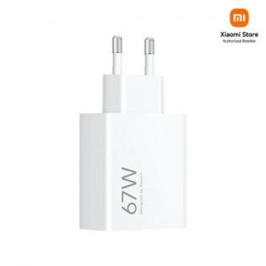

【상세/제작정보】

【인쇄/포장옵션】 | 레이저, 컬러전사필름 / 포장지포장

【공급단가】 | 수량 | 30~ | 50~ | 100~ | 300~ | 500~
*VAT별도 | 단가 | 27,000원 | 26,750원 | 26,500원 | 26,250원 | 26,000원

【상품 URL】 | http://www.easy1.co.kr/src/goods_detail.php?gdno=31478

